(BENCHMARKING)
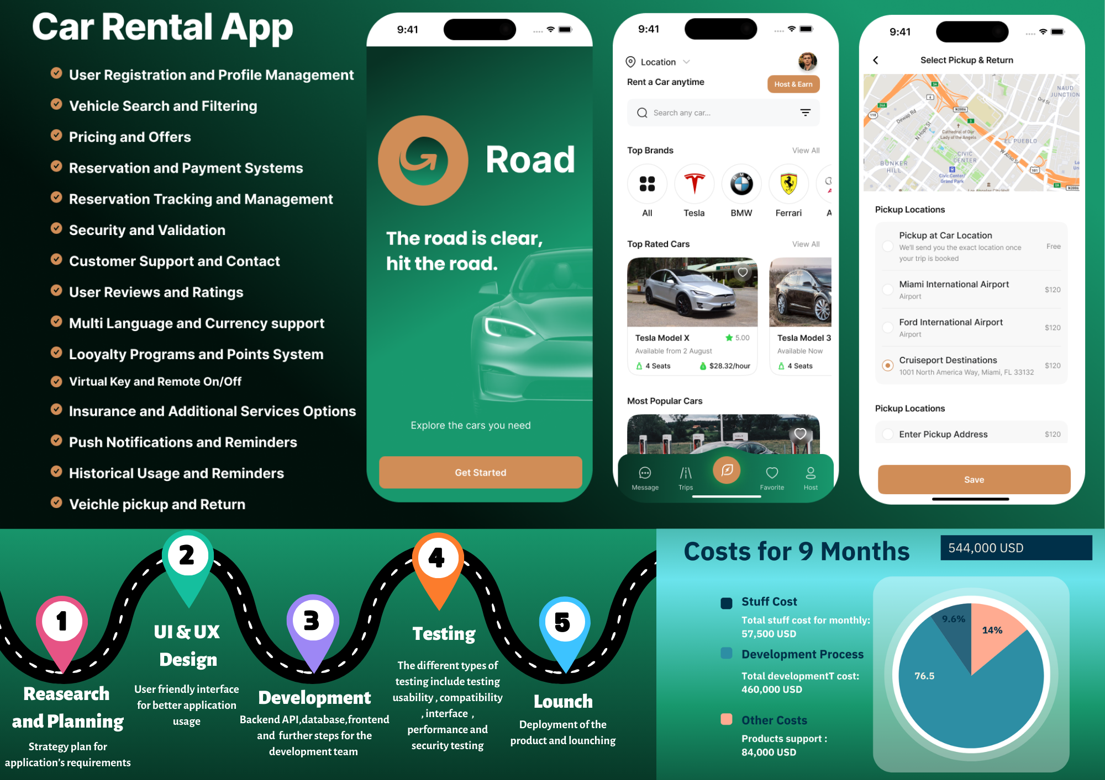

(BACKLOG MANAGEMENT)
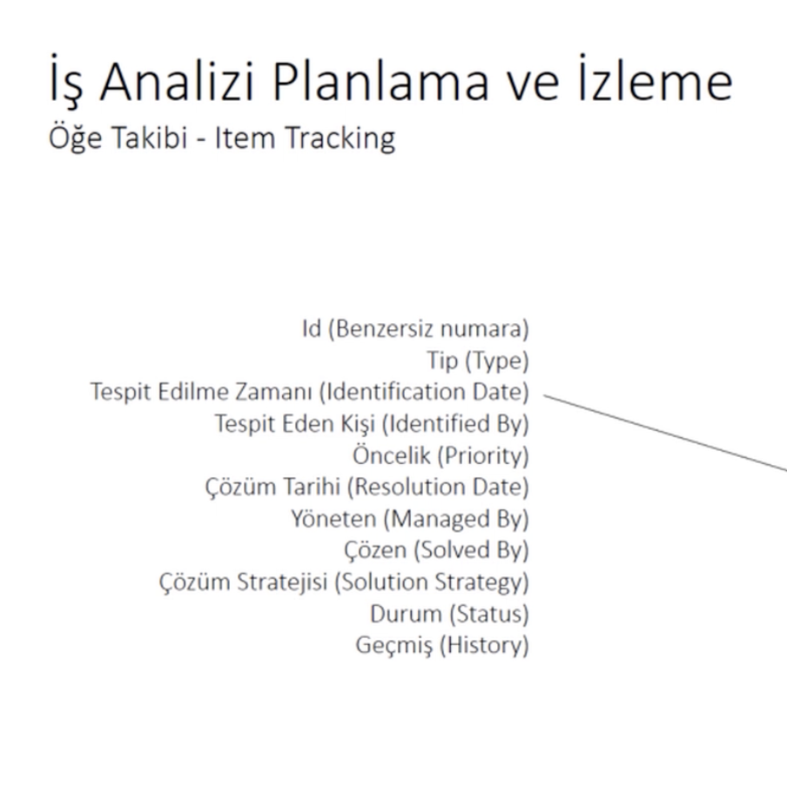
Görev | Modül | Görev Açıklaması | MVP | Sahibi | SP | Başlangıç tarihi | Bitiş tarihi | Çıktı
CR01 | Kullanıcı Kaydı ve Giriş (8 Story Point) | Kullanıcı kayıt formu tasarımı ve geliştirme | MVP-1 |  | 3 SP
CR02 | Kullanıcı Kaydı ve Giriş (8 Story Point) | Giriş ve kimlik doğrulama işlemleri | MVP-1 |  | 5 SP
CR03 | Profil Yönetimi (5 Story Point) | Profil bilgileri güncelleme arayüzü | MVP-1 |  | 3 SP
CR04 | Profil Yönetimi (5 Story Point) | Şifre değiştirme ve güvenlik ayarları | MVP-1 |  | 2 SP
CR05 | Araç Arama ve Filtreleme ( 8 Story Point) | Araç arama sayfası geliştirme | MVP-1 |  | 5 SP
CR06 | Araç Arama ve Filtreleme ( 8 Story Point) | Filtreleme seçeneklerinin uygulanması | MVP-1 |  | 3 SP
CR07 | Rezervasyon Süreci (13 Story Point) | Rezervasyon formu ve doğrulama | MVP-1 |  | 8 SP
CR08 | Rezervasyon Süreci (13 Story Point) | Ödeme entegrasyonu | MVP-1 |  | 5 SP
CR09 | Kiralama Süresi Yönetimi (5 Story Point) | Kiralama süresi uzatma ve kısaltma seçenekleri | MVP-1 |  | 3 SP
CR10 | Müşteri Desteği (5 Story Point) | Canlı destek entegrasyonu | MVP-1 |  | 3 SP
CR11 | Müşteri Desteği (5 Story Point) | SSS ve yardım bölümü oluşturma | MVP-1 |  | 2 SP
CR12 | Güvenlik Özellikleri (8 Story Point) | Veri şifreleme ve güvenli giriş | MVP-1 |  | 5 SP
CR13 | Güvenlik Özellikleri (8 Story Point) | İki faktörlü kimlik doğrulama | MVP-1 |  | 3 SP
CR14 | Bildirimler (5 Story Point) | Anlık bildirim sistemi | MVP-1 |  | 3 SP
 | Bildirimler (5 Story Point) | E-posta ve SMS bildirim entegrasyonu | MVP-1 |  | 2 SP
 | Kullanıcı Yorumları (3 Story Point) | Değerlendirme ve yorum bırakma | MVP-1 |  | 2 SP
 | Kullanıcı Yorumları (3 Story Point) | Yorum moderasyonu ve onaylama | MVP-1 |  | 1 SP
 | Uygulama Performans İzleme (5 Story Point) | Performans izleme araçlarının entegrasyonu | MVP-1 |  | 3 SP
 | Uygulama Performans İzleme (5 Story Point) | Kullanıcı aktivitelerinin takibi | MVP-1 |  | 2 SP
 | Araç Teslim Alma ve İade (8 Story Point) | Harita üzerinde teslim noktalarının gösterilmesi | MVP-2 |  | 5 SP
 | Araç Teslim Alma ve İade (8 Story Point) | Teslim alma ve iade süreçlerinin yönetimi | MVP-2 |  | 3 SP
 | Kişiselleştirilmiş Öneriler (8 Story Point) | Kullanıcı tercihlerini analiz etme | MVP-2 |  | 5 SP
 | Kişiselleştirilmiş Öneriler (8 Story Point) | Öneri algoritmasının geliştirilmesi | MVP-2 |  | 3 SP
 | Sadakat Programı (5 Story Point) | Sadakat puan sistemi | MVP-2 |  | 3 SP
 | Sadakat Programı (5 Story Point) | Sadakat puanlarının kullanım koşulları | MVP-2 |  | 2 SP
 | Ek Hizmetler (5 Story Point) | Ek hizmetler seçimi (bebek koltuğu, GPS) | MVP-2 |  | 3 SP
 | Ek Hizmetler (5 Story Point) | Bu hizmetlerin rezervasyon sürecine entegrasyonu | MVP-2 |  | 2 SP
 | Araç İzleme (8 Story Point) | GPS ve araç takip sistemi entegrasyonu | MVP-2 |  | 5 SP
 | Araç İzleme (8 Story Point) | Araç konum bilgisinin kullanıcıya sunulması | MVP-2 |  | 3 SP
 | Mobil Ödeme Yöntemleri (5 Story Point) | Apple Pay, Google Pay entegrasyonu | MVP-2 |  | 3 SP
 | Mobil Ödeme Yöntemleri (5 Story Point) | Mobil ödeme güvenlik protokolleri | MVP-2 |  | 2 SP
 | Kullanıcı Bildirimleri ve Hatırlatmalar (5 Story Point) | Kiralama başlangıç ve bitiş hatırlatıcıları | MVP-2 |  | 3 SP
 | Kullanıcı Bildirimleri ve Hatırlatmalar (5 Story Point) | Özel teklifler ve promosyon bildirimleri | MVP-2 |  | 2 SP
 | Yedekleme ve Geri Yükleme (5 Story Point) | Kullanıcı verilerinin yedeklenmesi | MVP-2 |  | 3 SP
 | Yedekleme ve Geri Yükleme (5 Story Point) | Verilerin geri yüklenmesi ve güvenliği | MVP-2 |  | 2 SP
 | Dil Desteği ve Lokalizasyon (3 Story Point) | Çoklu dil desteği | MVP-2 |  | 2 SP
 | Dil Desteği ve Lokalizasyon (3 Story Point) | Lokalizasyon ve kültürel uygunluk | MVP-2 |  | 1 SP
 | Kullanıcı Geri Bildirimleri (3 Story Point) | Geri bildirim toplama mekanizması | MVP-2 |  | 2 SP
 | Kullanıcı Geri Bildirimleri (3 Story Point) | Geri bildirim analizi ve iyileştirme önerileri | MVP-2 |  | 1 SP
 | Gelişmiş Veri Analitiği (8 Story Point) | Kullanıcı davranış analitiği | MVP-3 |  | 5 SP
 | Gelişmiş Veri Analitiği (8 Story Point) | Kiralama trend analizi | MVP-3 |  | 3 SP
 | Araç İçin Ekstralar (5 Story Point) | Araç içi Wi-Fi ve eğlence seçenekleri | MVP-3 |  | 3 SP
 | Araç İçin Ekstralar (5 Story Point) | Ekstra aksesuarların entegrasyonu | MVP-3 |  | 2 SP
 | Araç Kiralama Sigortası (8 Story Point) | Sigorta seçeneklerinin sunulması | MVP-3 |  | 5 SP
 | Araç Kiralama Sigortası (8 Story Point) | Sigorta poliçelerinin yönetimi | MVP-3 |  | 3 SP
 | Sosyal Medya Entegrasyonu (5 Story Point) | Sosyal medya ile giriş yapma | MVP-3 |  | 3 SP
 | Sosyal Medya Entegrasyonu (5 Story Point) | Kiralama deneyimlerini paylaşma | MVP-3 |  | 2 SP
 | Grup Kiralama ve Paylaşım (8 Story Point) | Grup kiralama seçenekleri | MVP-3 |  | 5 SP
 | Grup Kiralama ve Paylaşım (8 Story Point) | Araç paylaşım özellikleri | MVP-3 |  | 3 SP
 | Araba Kiralama için Abonelik Modeli (5 Story Point) | Aylık abonelik planları | MVP-3 |  | 3 SP
 | Araba Kiralama için Abonelik Modeli (5 Story Point) | Abonelik yönetimi | MVP-3 |  | 2 SP
 | Gelişmiş Güvenlik Özellikleri (8 Story Point) | Biyometrik doğrulama (yüz tanıma, parmak izi) | MVP-3 |  | 5 SP
 | Gelişmiş Güvenlik Özellikleri (8 Story Point) | Gelişmiş veri koruma | MVP-3 |  | 3 SP
 | Sürdürülebilirlik ve Çevre Dostu Seçenekler (5 Story Point) | Elektrikli araç seçenekleri | MVP-3 |  | 3 SP
 | Sürdürülebilirlik ve Çevre Dostu Seçenekler (5 Story Point) | Karbon dengeleme programları | MVP-3 |  | 2 SP
 | Müşteri Anketleri ve Puanlama | Anket oluşturma ve dağıtma | MVP-3 |  | 3 SP
 | Müşteri Anketleri ve Puanlama | Anket sonuçlarının analizi | MVP-3 |  | 2 SP
 | API Geliştirmeleri | Üçüncü taraf uygulama entegrasyonları | MVP-3 |  | 5 SP
 | API Geliştirmeleri | EGM sistemine entegrasyon ve API yönetimi | MVP-3 |  | 3 SP

(UML DIAGRAM)
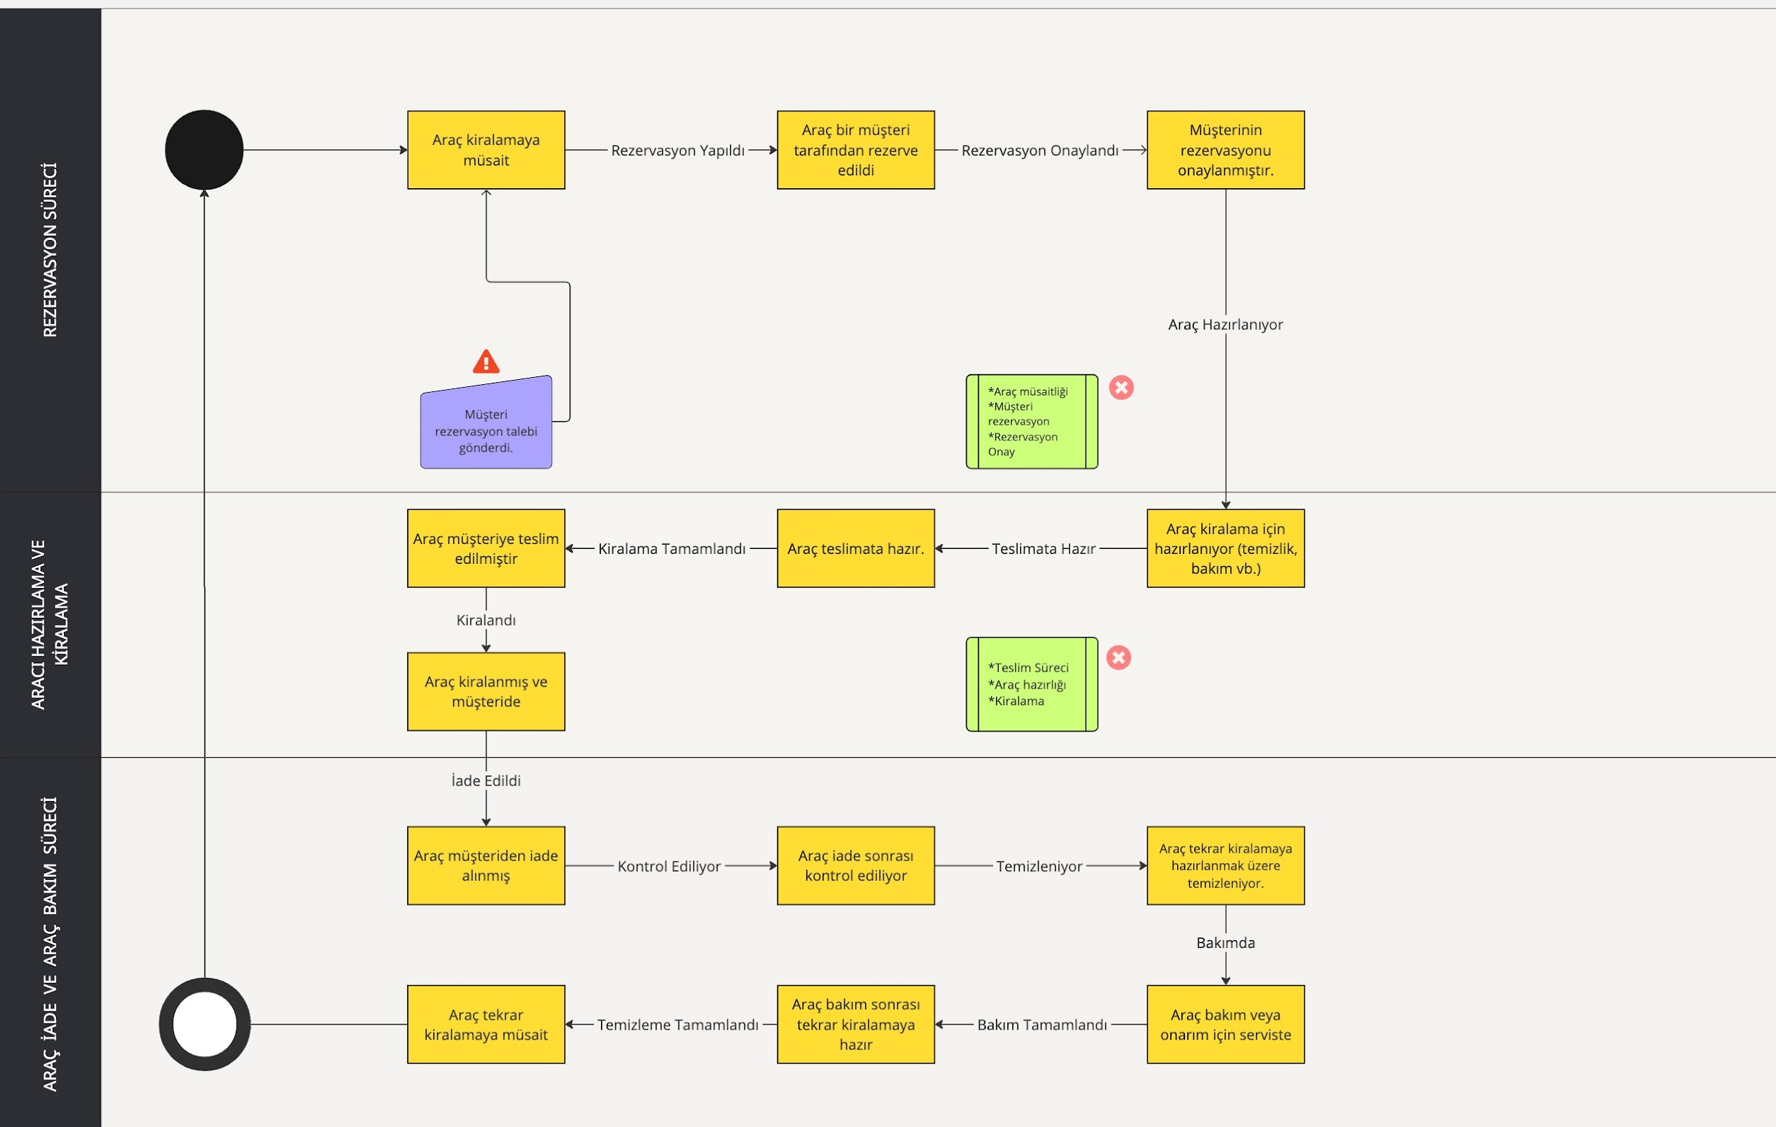
 | SEQUENCE DIAGRAM | USE CASE
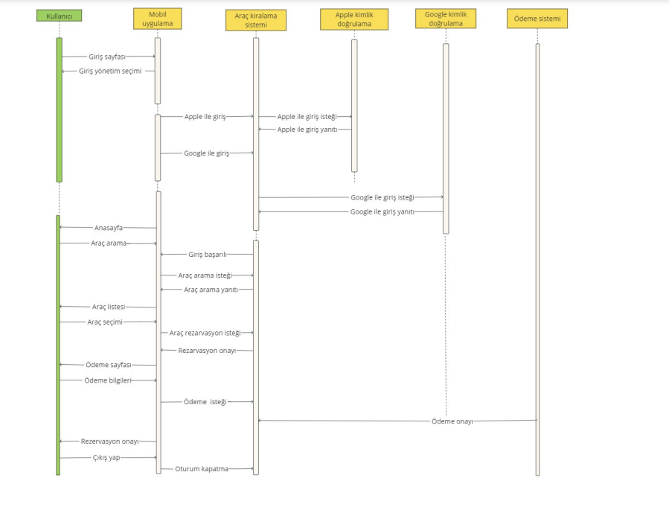
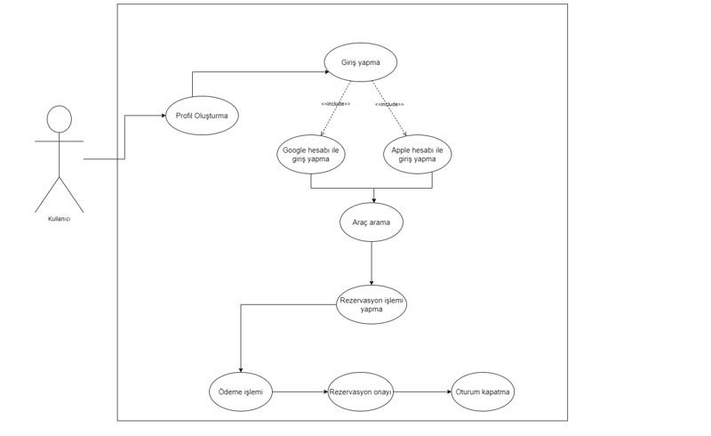

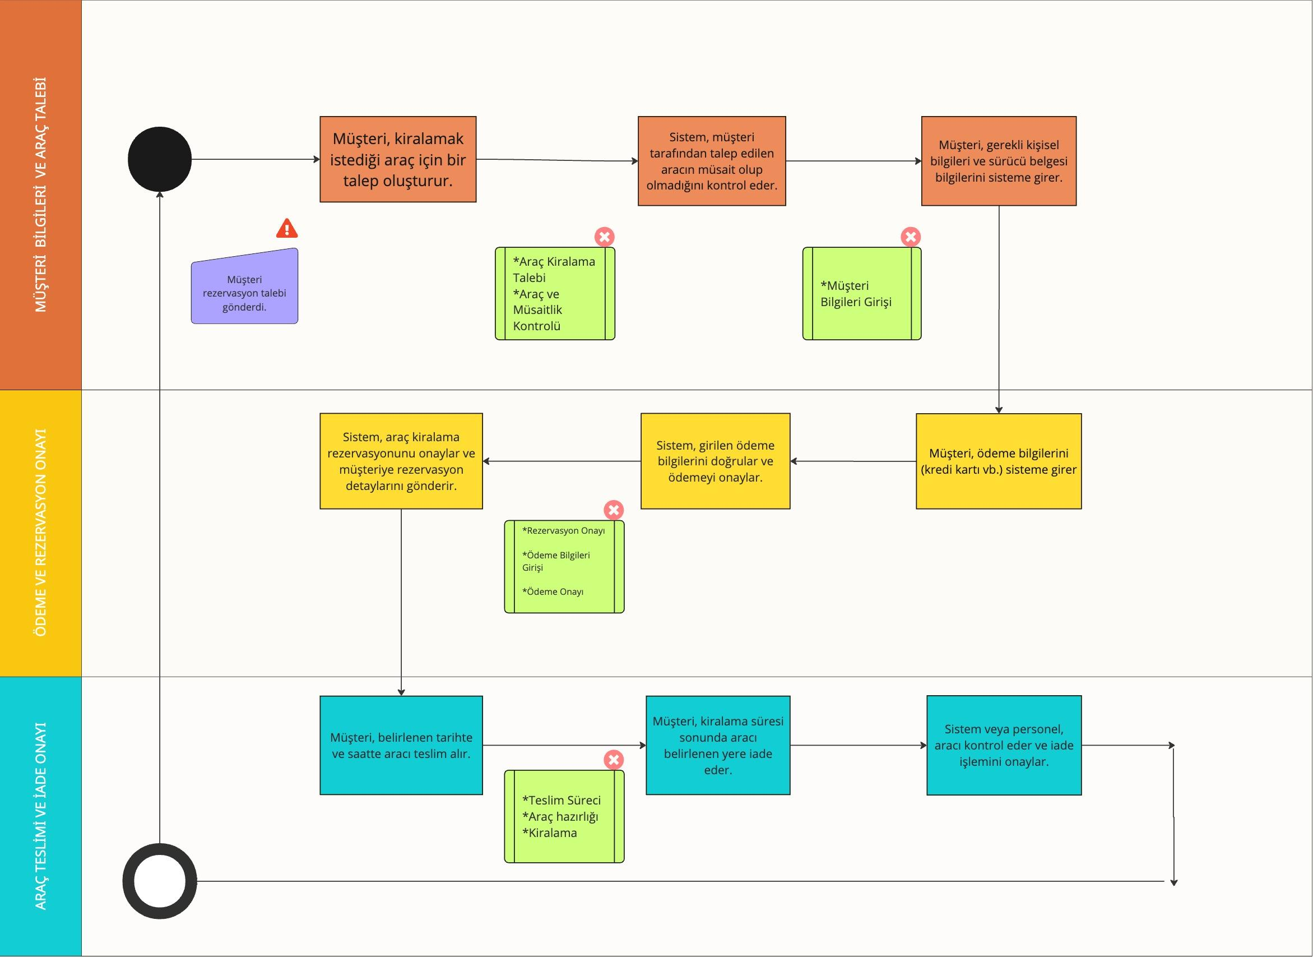
 |  | ACTIVITY DIAGRAM
CLASS DIAGRAM

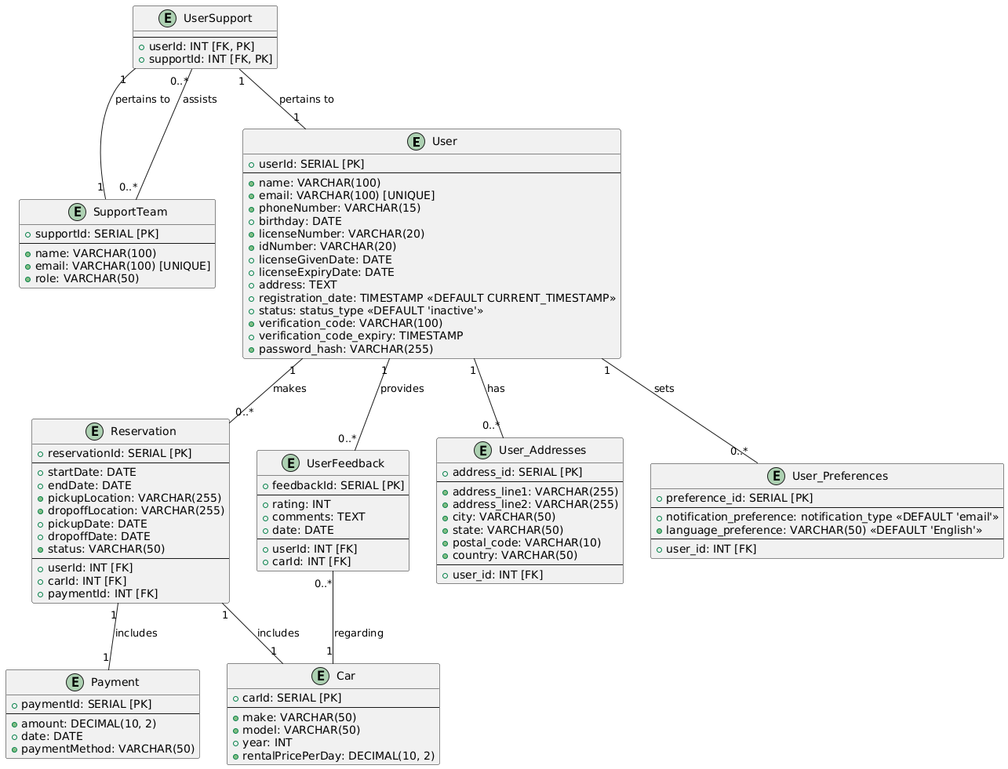

 |  | STATE DIAGRAM

(ANALYSIS DOCUMENTATION - TABLE
Araç Kiralama Mobil Uygulaması için Sign Up Analiz Dokümanı
Bu doküman uygulamaya kayıt olma süreciyle ilgili analiz içermektedir .
Kullanıcının uygulamada hesabı yoksa kayıt ol butonuna tıklar.
Kayıt olma butonuna tıkladıktan sonra aşağıda yer alan işaretli bilgileri doldurur ve uygulama ana sayfasına yönlendirilir .
İşaretlenmeyen kısımlar ödeme kısmında kullanıcıdan istenecektir
Kullanıcıya kayıt olduğuna dair bilgilendirme maili gönderilir .

Users
Sütun Adı | Veri Tipi | Açıklama
userId | Int | Otomatik artan birincil anahtar
name | VARCHAR(100) NOT NULL | Kullanıcının adı ve soyadı
email | VARCHAR(100) NOT NULL UNIQUE | Kullanıcı emailleri birbirinden farklı olmalı,boş veya anlamsız veri olmamalı
phoneNumber | VARCHAR(15) NOT NULL | yurt çi yurt dışı alan kodlarıylar birlikte girmeli
birthday | DATE NOT NULL | Kullanıcının doğum tarihi . gün/ay/yıl şeklinde
licenseNumber | VARCHAR(20) NOT NULL | Ehliyet lisans numarası
idNumber | VARCHAR(20) NOT NULL | Tc kimlik numarası
licenseGivenDate | DATE NOT NULL | Ehliyetin veriliş tarihi
licenseExpiryDate | DATE NOT NULL | Ehliyetin bitiş tarihi
address | TEXT NOT NULL | Kullanıcının gireceği adres
registration_date | TIMESTAMP DEFAULT CURRENT_TIMESTAMP | Kullanıcının sistemi kayıt olduğu tarih
status | VARCHAR(10) DEFAULT 'inactive' | Kullanıcı aktif mi değil mi , engellendi mi kontrolünün tutulması
verification_code | VARCHAR(100) | Kullanıcıya gönderilen doğrulama kodu
verification_code_expiry | TIMESTAMP | Kullanıcıya gönderilen doğrulama kodunun bitiş süresi
password_hash | VARCHAR(255) NOT NULL | Kullanıcının şifresi hashlenir

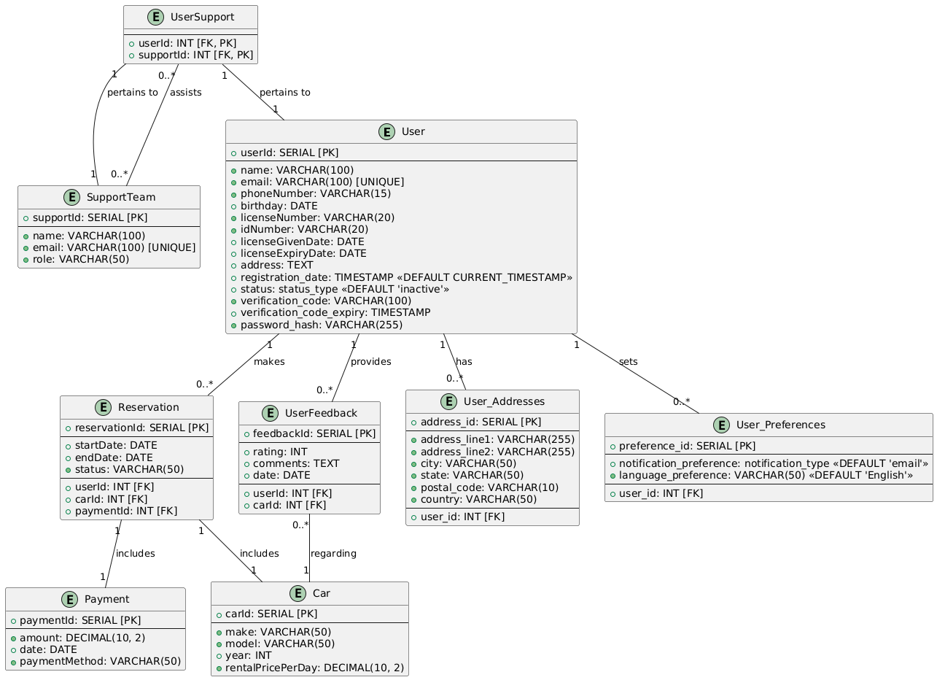

4. Tablolarda Yapılacak Değişiklikler ve Yönetim Yöntemleri

Değişiklik Yönetimi:

Update Yöntemi:
Açıklama: Mevcut kayıtlar doğrudan güncellenir.
Avantaj: Basit ve hızlı bir yöntemdir.
Dezavantaj: Veri bütünlüğü riski taşır, hatalı güncellemelerde geri dönüş zor olabilir.
Flag Yöntemi:
Açıklama: Kayıtların güncellendiği tarih ve saat bilgisi tutularak eski kayıtlar saklanır.
Avantaj: Değişikliklerin izlenebilirliği sağlanır.
Dezavantaj: Veritabanı boyutu artabilir.
Status Label Yöntemi:
Açıklama: Kayıtların durumunu belirten bir durum etiketi eklenir (örneğin: 'active', 'inactive', 'deleted').
Avantaj: Kayıtların durumu net bir şekilde izlenebilir.
Dezavantaj: Eski kayıtların yönetimi için ek sorgular gerekebilir.

